09.23
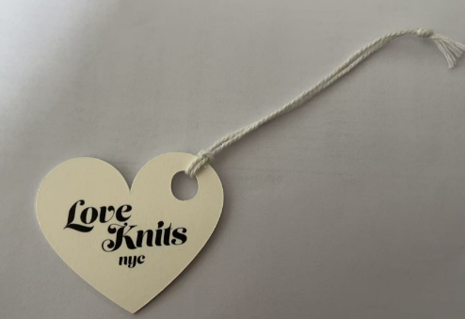
 | 威海晟隆 2025.09.23
 | 款号 | 吊牌+绳 |  | 收货地址：

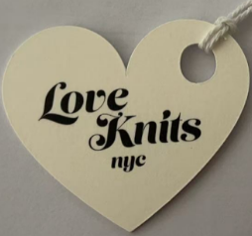 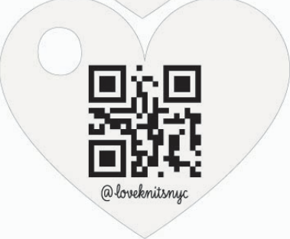 LOVE KNITS NYC#003 | SD-10765 | 8670 |  | 张攀 /13082678235 威海晟隆进出口有限公司 威海市高区文化西路197号华安观海大厦15楼
 | SD-10889 | 14070
 | SD-11002 | 2300
 | SD-20551 | 6000
 | 消耗库存标，只补新吊牌 | 60000 | 按2400/包分开
 | 合计 | 91040

 | 吊牌确认2025.6.11日的样品，要穿绳出货
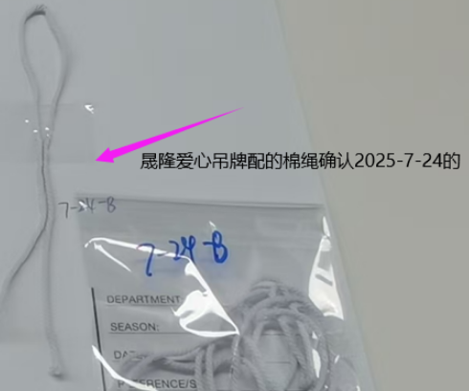
 | 外包装分好款号

